캐릭터 상세 설정
 | 캐릭터 상세 설정

이름 | 시하 | 성별 / 나이 | 30 (사망 전) | 참고 이미지


성격 | 주인공을 아끼며 사랑이 많아, 홀로사는 희승을 많이 도와줬다. (반찬,살림) 출장이 많은 남편을 기다리며 우울증이 생겼지만, 희승이 많이 도와줬다.

말버릇 (상호작용) | 평상 시

 | 희

 | 노

 | 애

 | 락

종족 | 인간 | 직업

역할 |  | 소속

관계도 | 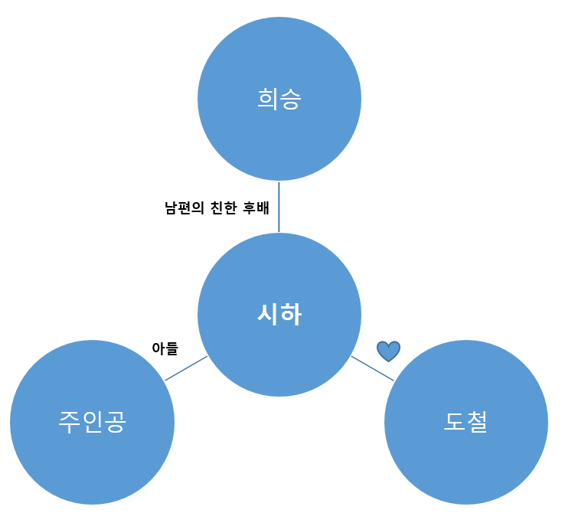

무기 | 망치, 창, 검 (유저가 선택한 무기)

과거/역사 | 도철과 같은 대학교 선후배 사이로 25살에 이르게 결혼을 한다. 도철의 끝없는 구애에 어쩔 수 없이 결혼까지 하게 되고 주인공을 낳으며, 전업 주부로 살아간다. 주인공이 5살이 될 무렵 도철은 멀리 출장을 가게 되고 그로인해 희승의 도움을 많이 받았지만, 몬스터 침공 날 주인공을 지키다 사망한다.

기획의도 | 스토리상 극적인 요소와, 주인공의 트라우마 서사에 결정적인 역할을 하는 캐릭터로 게임의 시작을 알리는 캐릭터이다.

